Energietarieven
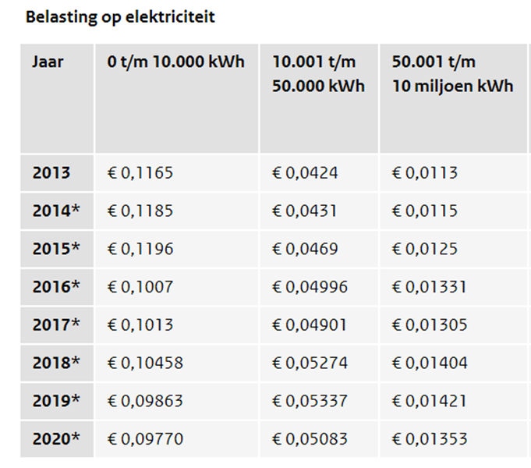
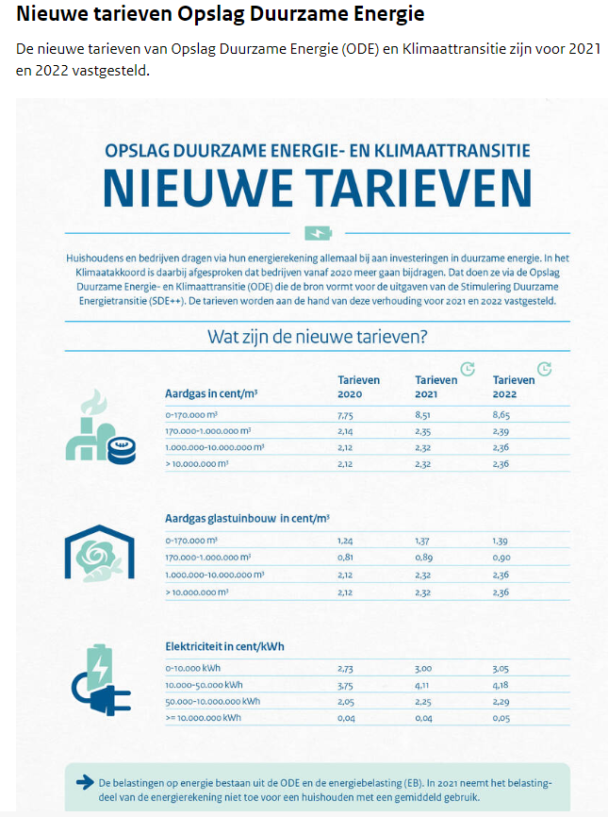
Electrakosten 2021 |  | Geen recht op clustering voor EB en ODE voor gebouwen |  |  |  | Opslag duurzame energie hoger in 2021
2021 | Euroct/ kWh | Euroct
leveringskosten gemiddeld peik dal incl. opslag leverancier | 5.126
energiebelasting 1e staffel tot 10.000 kWh zie tarieven 2020 in tabel |  | 9.77
energiebelasting 2e staffel 10.000-50.000 kWh |  | 5.083
energiebelasting 3e staffel > 50.000 kWh |  | 1.353
Opslag duurzame energie 1e staffel tot 10.000 kWh zie tabel |  | 3
Opslag duurzame energie 2e staffel 10.000-50.000 kWh |  | 4.11
Opslag duurzame energie 3e staffel > 50.000 kWh |  | 2.25
Zelf doorrekenen afhankelijk van hoeveelheid stroom
netbeheerkosten enexis vast en variabel gemiddeld hele organisatie | 3.00
fudura meterkosten gemiddeld hele organisatie | 0.6600
subtotaal | 8.786 | nog erbij EB en ODE |  | Energiebelasting blijft gelijk in 2021
btw | 1.21
totaal
GvO's NL wind incl. btw. € 1,40/MWh
totaal incl GvO's | 0
 |  |  |  |  | Gastarieven aanstaande jaren
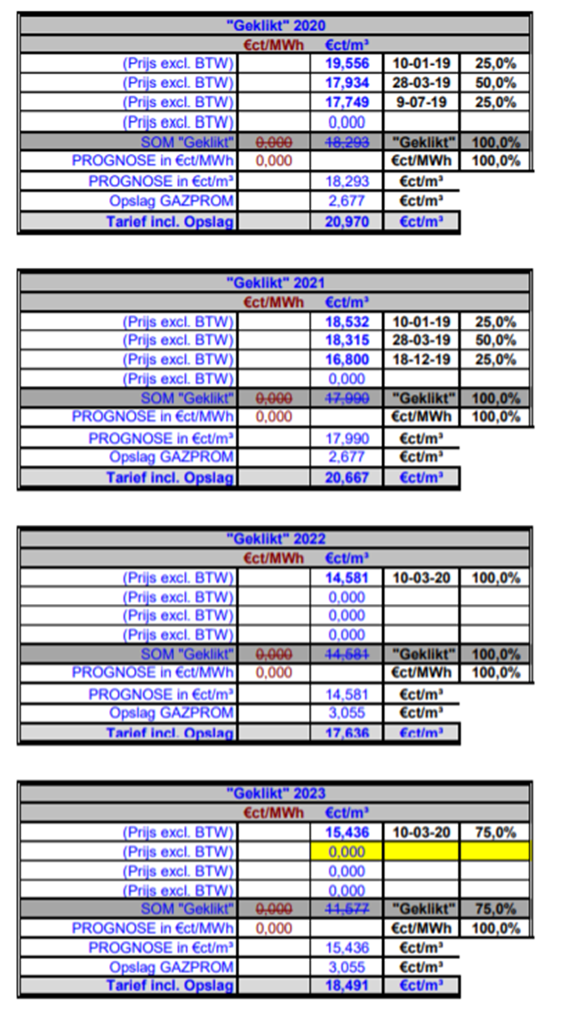
Groen gaskosten 2021 | m3
aardgastarief 2021 | 0.7891257
Vertogas certificaten ter vergroening gas € 15/100m3 + btw 2021 * | 0.1815
totaal tarief incl. alle belastingen excl. Netbeheer en meters | 0.9706257 | netbeheer en meetkosten zie hieronder apart
*
https://www.groenbalans.nl/groen-gas-de-duurzame-variant-van-aardgas/
Gaskosten 2021
leveringstarief Gazprom |  |  | 0.20667
eb | 0.33 | 0.01 | 0.34
ode | 0.0755 | 0.03 | 0.1055
totaal voor btw belast |  |  | 0.65217
btw |  | 0.21 | 0.1369557
subtotaal |  |  | 0.7891257
Enexis netbeheerkosten 2020 per maand € 215,56 en per jaar x 12 = |  | 2586.72 | per jaar
Fudura meetkosten per maand € 32,34 |  | 388.08 | per jaar

Fudura

enexis maandkosten
